直方图
74.3 | 78.8 | 68.8 | 78 | 70.4 | 80.5 | 80.5 | 69.7 | 71.2 | 73.5 | 0.1 | 66.3 | 3 | 61.5 | 0 | 0.00082871897554
79.5 | 75.6 | 75 | 78.8 | 72 | 72 | 72 | 74.3 | 71.2 | 72 | 0.2 | 68.3 | 7 | 64.5 | 1 | 0.0066388439922
75 | 73.5 | 78.8 | 74.3 | 75.8 | 65 | 74.3 | 71.2 | 69.7 | 68 | 0.3 | 70.3 | 7 | 67.5 | 7 | 0.029611283757
73.5 | 75 | 72 | 64.3 | 75.8 | 80.3 | 69.7 | 74.3 | 73.5 | 73.5 | 0.4 | 72.3 | 18 | 70.5 | 16 | 0.073536270766
75.8 | 75.8 | 68.8 | 76.5 | 70.4 | 71.2 | 81.2 | 75 | 70.4 | 68 | 0.5 | 74.3 | 26 | 73.5 | 29 | 0.10167766411
70.4 | 72 | 76.5 | 74.3 | 76.5 | 77.6 | 67.3 | 72 | 75 | 74.3 | 0.6 | 76.3 | 15 | 76.5 | 30 | 0.07827608783
73.5 | 79.5 | 73.5 | 74.7 | 65 | 76.5 | 81.6 | 75.4 | 72.7 | 72.7 | 0.7 | 78.3 | 11 | 79.5 | 10 | 0.033551524344
67.2 | 76.5 | 72.7 | 70.4 | 77.2 | 68.8 | 67.3 | 67.3 | 67.3 | 72.7 | 0.8 | 80.3 | 7 | 82.5 | 6 | 0.0080070952257
75.8 | 73.5 | 75 | 72.7 | 73.5 | 73.5 | 72.7 | 81.6 | 70.3 | 74.3 | 0.9 | 82.3 | 5 | 85.5 | 1 | 0.0010639404571
73.5 | 79.5 | 70.4 | 76.5 | 72.7 | 77.2 | 84.3 | 75 | 76.5 | 70.4 | 1 | 84.3 | 1
★ |  |  |  |  |  | G1>0 | 右尾长 | 尖峰细尾 | G2<0
直方图
mean | var | std | CV | 偏度 | 峰度 | G1<0 | 左尾长 | 缓峰粗尾 | G2>0
73.66 | 15.524242424 | 3.9400815251 | 5.3490110305 | 0.0600752116 | 0.033868644204 | 64.3 |  |  |  | ★★
 |  |  |  |  |  |  | 接收 | 频率 | 累积 % | 正态分布值
中位数M | Q1 | Q3 | 三均值 | 四分位极差R1 |  |  | 66.3 | 3 | 3.00% | 0.017688904934 | 0.030882314153
73.5 | 71.2 | 75.8 | 73.5 | 4.6 |  |  | 68.3 | 7 | 10.00% | 0.040137106568 | 0.086855177376
 |  |  |  |  |  |  | 70.3 | 7 | 17.00% | 0.07038663384 | 0.19689225786
73.5 | 71.2 | 75.8 |  |  |  |  | 72.3 | 18 | 35.00% | 0.095396699949 | 0.36498308893
 |  |  |  |  |  |  | 74.3 | 26 | 61.00% | 0.099925315392 | 0.56451763088
下截点 | 上截点 | ★★★异常值检测=》哪个指标抗干扰性强，怎么证明呢？ |  |  |  |  | 76.3 | 15 | 76.00% | 0.080894077134 | 0.74858286529
Q1-1.5R1 | Q3+1.5R1 | 删除84.3后，M,Q1,Q3均不变，抗干扰性强 |  |  |  |  | 78.3 | 11 | 87.00% | 0.050612401291 | 0.88053004304
64.3 | 82.7 |  |  |  |  |  | 80.3 | 7 | 94.00% | 0.024473505554 | 0.95402927804
 |  |  |  |  |  |  | 82.3 | 5 | 99.00% | 0.0091460683227 | 0.98584083484
总体下截点 | 总体上截点 |  |  |  |  |  | 84.3 | 1 | 100.00% | 0.0026416283809 | 0.99653773085
63.029660045 | 84.290339955 |  |  |  |  |  | 其他 | 0 | 100.00%

 | ☆☆为什么样本方差需要/n-1?? |  |  | ★★★★
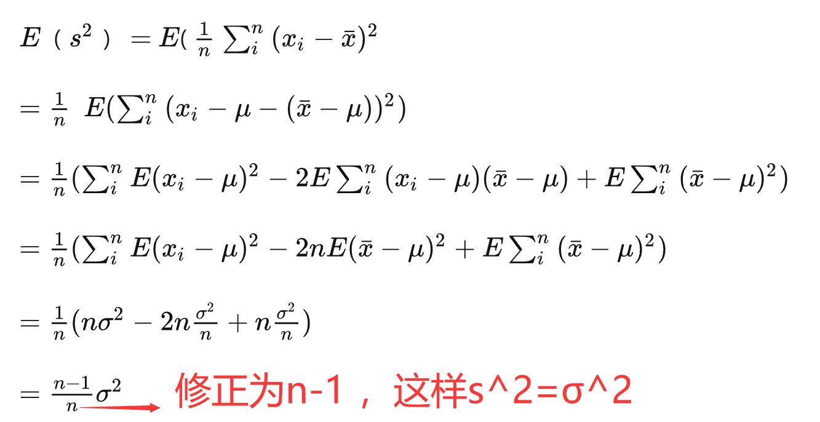
 |  |  |  |  |  |  |  | s^2 无偏估计 σ^2 |  |  | 方差为什么能表示离散程度？ - 知乎 (zhihu.com)
 |  |  |  |  |  |  |  |  |  |  | 1 绝对值不可取，如果是绝对值的话距离只有线性差别。而我们的感觉是，偏离远的我们会更加关注。其实平方也是增加权重的一种方式，距离越远，权重越大。

 |  |  |  |  |  |  |  |  |  |  | 2 从人的思维角度来说，我们只对一个范围内的数据敏感，太大的数我们其实没有什么感觉。不宜用四次方或更高次幂。

 |  |  |  |  |  |  |  |  |  |  | 3 从计算的角度来说，平方无论从硬件还是软件来说都比较容易实现。

直方图2
74.3
79.5
75 |  | 间隔 | 更换间隔★
73.5 | 0 | 61.5
75.8 | 1 | 64.5
70.4 | 2 | 67.5
73.5 | 3 | 70.5
67.2 | 4 | 73.5
75.8 | 5 | 76.5
73.5 | 6 | 79.5
直方图
78.8 | 7 | 82.5
75.6 | 8 | 85.5
73.5 |  |  |  | 接收 | 频率 | 累积 % | 正态分布值
75 |  |  |  | 61.5 | 0 | 0.00% | 0.00082871897554
75.8 |  |  |  | 64.5 | 1 | 1.00% | 0.0066388439922
72 |  |  |  | 67.5 | 7 | 8.00% | 0.029611283757
79.5 |  |  |  | 70.5 | 16 | 24.00% | 0.073536270766
76.5 |  |  |  | 73.5 | 29 | 53.00% | 0.10167766411
73.5 |  |  |  | 76.5 | 30 | 83.00% | 0.07827608783
79.5 |  |  |  | 79.5 | 10 | 93.00% | 0.033551524344
68.8 |  |  |  | 82.5 | 6 | 99.00% | 0.0080070952257
75 |  |  |  | 85.5 | 1 | 100.00% | 0.0010639404571
78.8 |  |  |  | 其他 | 0 | 100.00%
72
68.8
76.5
73.5
72.7
75
70.4
78
78.8
74.3
64.3
76.5
74.3
74.7
70.4
72.7
76.5
70.4
72
75.8
75.8
70.4
76.5
65
77.2
73.5
72.7
80.5
72
65
80.3
71.2
77.6
76.5
68.8
73.5
77.2
80.5
72
74.3
69.7
81.2
67.3
81.6
67.3
72.7
84.3
69.7
74.3
71.2
74.3
75
72
75.4
67.3
81.6
75
71.2
71.2
69.7
73.5
70.4
75
72.7
67.3
70.3
76.5
73.5
72
68
73.5
68
74.3
72.7
72.7
74.3
70.4

